推广申请
1 | 设置创意 |  | 参考58同城
2 | 推广设置
3 | 推广报告

1 | 设置创意
站内推广 | 站外推广 |  | 帐号余额 | 0.00元 | 充值

 | 企业名称 | 企业简介 | 链接 | 企业图标 | 推广
1 |  |  |  |  | 选择
 | 广告资源 | 广告资源简介 | 链接 | 广告资源图标
1 |  |  |  |  | 选择
2 |  |  |  |  | 选择
3 |  |  |  |  | 选择
4 |  |  |  |  | 选择

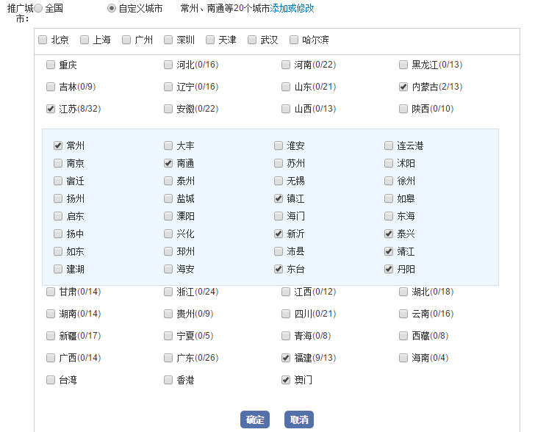
目标链接 |  | 不可改
标题 |  | 可改
图片 | （上传图片） | 可改

站外信息推广
推广链接 |  | 可改
标题 |  | 可改
创意图片 | （上传图片） | 可改

2 | 推广设置 |  | 帐号余额 | 0.00元 | 充值
 |  |  |  |  |  |  | 出价攻略 |  |  |  | 自定义城市
推广计划 | 推广计划1 |  |  |  |  |  |  | 参考价格 | 腾讯
推广地区 | 全国 | 自定义城市 |  |  |  |  |  |  | 百度
出价 | 3 | 元/点击 | 建议价格5.3元/点击 | 出价攻略 |  |  |  |  | 阿里
 | 0 | 元/千次展现 | 免费
开始时间 |  | 结束时间 |  | 推广时长(天) |  |  |  |  | 其他
 |  |  |  |  |  |  |  | 如何推广

 |  |  |  | 1.出价越高，展现机率越大，排名越靠前
 |  | 确定 |  | 2.推广余额最小1000元。推广实时扣除余额。余额不足时提醒用户，不执行或暂停推广
 |  |  |  | 3.最早开始时间只能当前日期 +1 天
 |  |  |  | 4.结束时间默认为当前时间 + 365天，结束时间不能超过 +365天

3 | 推广报告 |  | 帐号余额 | 0.00元 | 充值

序号 | 推广计划名称 | 状态 | 推广标题 | 推广链接 | 推广地区 | 展现量 | 展现价格 | 点击量 | 出价 | 已消费 | 操作
1 | 推广计划1 | 推广中 |  |  |  |  | 0 |  |  |  | 修改/暂停
2 |  | 未开始 |  |  |  |  | 0
3 |  | 已下线
4 |  | 暂停推广
5 |  | 结束推广

 |  |  |  |  |  |  | 计划开始 | 计划结束 | 计划时长 | 时间开始 | 时间时长 | 消费明细

 | 修改
 |  | 1.扣除已消费金额，重新开始计算

 | 暂停
 |  | 1.扣除已消费金额，重新开始计算

 | 消费明细

 | 推广计划名称 | 推广标题 | 推广链接 | 推广地区 | 展现量 | 展现价格 | 点击量 | 出价 | 已消费 | 计划开始 | 计划结束 | 计划时长 | 时间开始 | 时间时长 | 备注说明
 | 推广计划1 |  |  |  |  |  | 0
 | 推广计划2

 | 序号 | 日期 | 时间 | 点击IP | IP地区 | 用户 | 点击单价 | 费用 | 是否排除 |  | 1.排除规则
 | 1 |  |  |  |  |  | 3 |  | 0
 | 2 |  |  |  |  |  | 3 |  | 0
 | 3 |  |  |  |  |  | 0 |  | 1
 | 4 |  |  |  |  |  | 3 |  | 0
 | 5 |  |  |  |  |  | 3
 |  | 汇总 | 点击数 | 5 |  |  |  | 12

